Sheet1
1 |  |  |  | 2 |  |  |  | 3
1 | 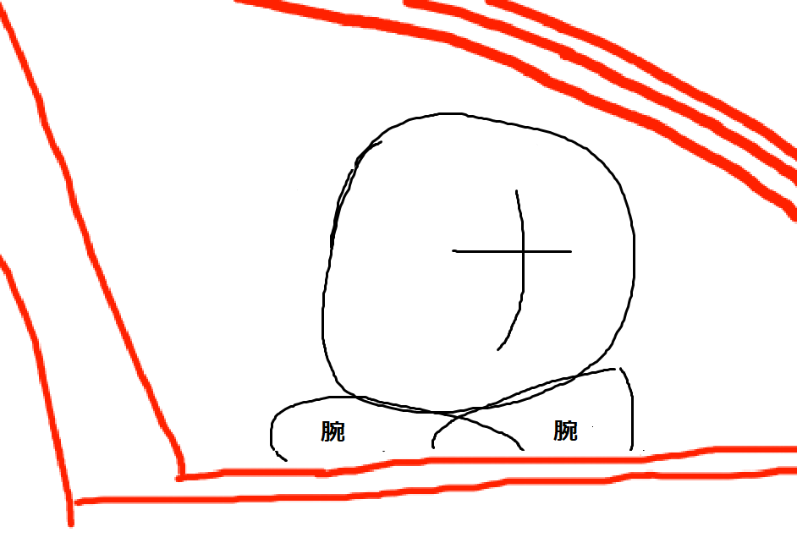 | [指示] 1～2秒ぐらいブラックアウトを行い、3秒間沈黙した後にセリフを言う。 RPC-550「今日から、お姉ちゃんの家でお泊りするの？」 [指示] セリフを言った後、顔が左に向いてから顔を引っ込める。 | 10~12秒 | 6 | 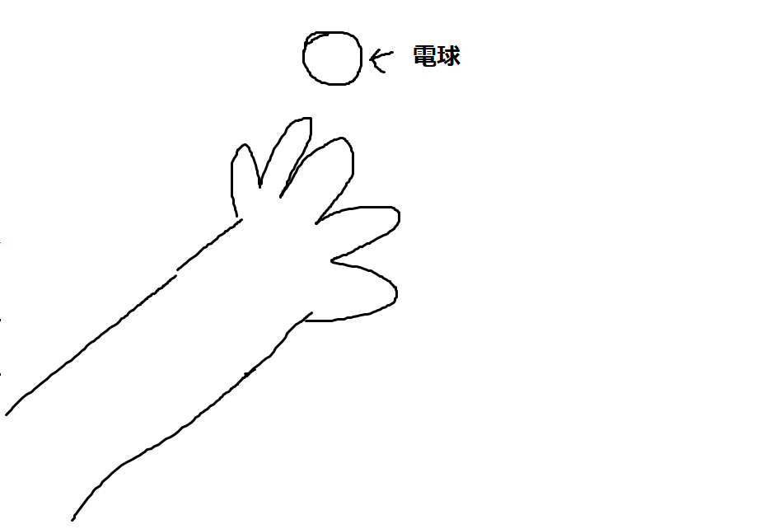 | [指示] 1. 手を伸ばして、手をパーにしたまま電球を掴もうとする 2. 電球の光が画面を覆い隠して、次のシーン移行する | 4~5秒 | 11 | 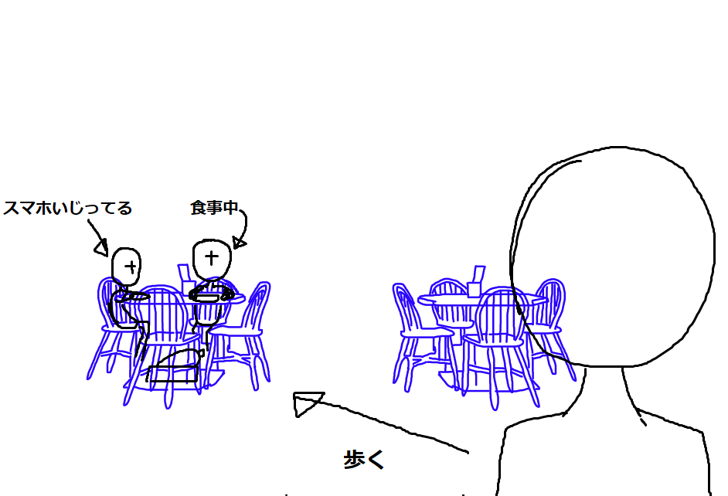 | [状況説明] 1. 左のテーブルで新キャラクター達がホットケーキを食べているところへ、エリックが向かう。（手を挙げていない子はスマホをいじっている） 2. このシーンはカメラを新キャラクターに注目する形で、少しゆっくりとズームインする。 エリック「また、朝からホットケーキか」 [指示] エリックが机の方である程度の距離に来たら、次のシーンに切り替える。 | 6~7秒
2 | 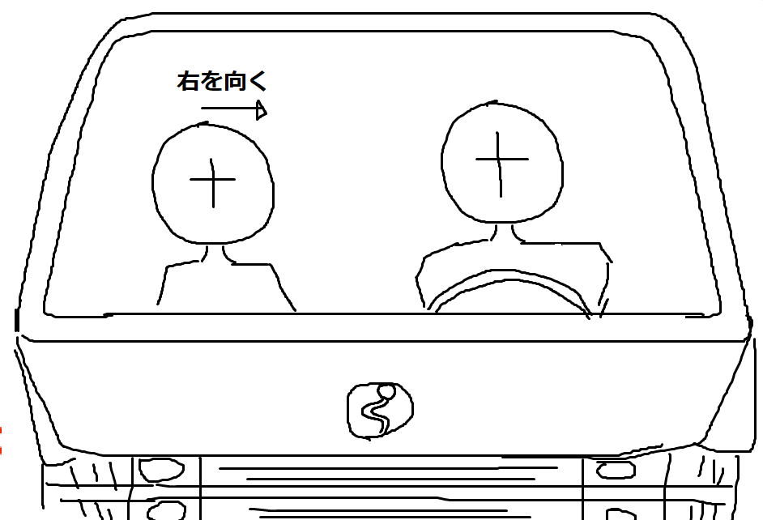 | [状況説明] 左がRPC-550（きょとんという感じの顔） 右がRPC-550の父（表情:優しい感じ） 父「そうだよ、ファビアナ。今日から一週間、お姉ちゃんのお家でお泊りだ」 [指示] セリフを言った後、顔が右に向きながらセリフを喋る RPC-550「私が居なくてもパパは平気？」（2秒間ぐらい間を開ける） 父「ちょっと寂しくなるけど、パパにはママがいるから平気だよ」 | 12~13秒 | 7 | 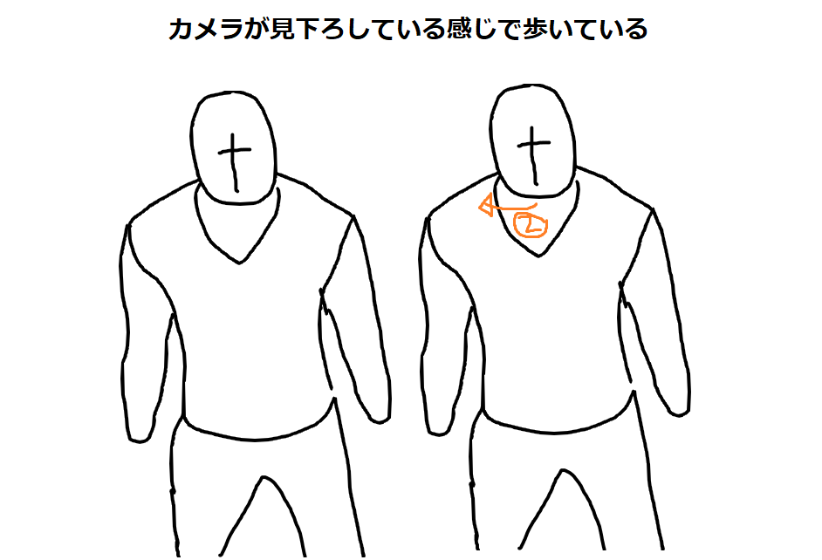 | [状況説明] 左がエリック（普通の表情で白衣にポケットを入れている）、右がデュケーン（普通の表情）が歩いている。 デュケーン「どうして左遷に？」セリフを言った後に左を向く。 エリック「俺のミスで、作戦失敗してしまったからな」（少し暗い表情を浮かべる） デュケーン「あなたらしくないわね」 [指示] エリックがセリフを言う前に元の表示に戻す。 エリック「現場に慣れてしまうと不安がなくなってしまうんだよ」 | 15秒 | 12 | 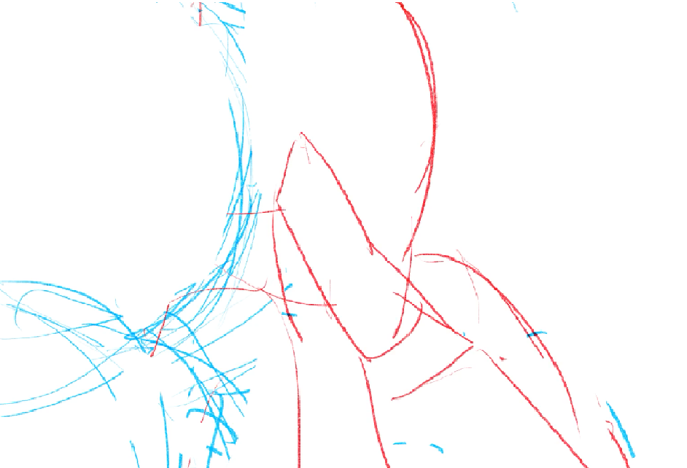 | [状況説明] 1. 左のキャラ（女性）はスマホをいじっている。エッジは女性の方に耳打ちすると、背景のみ真っ黒にして、キャラクターの色合いはそのままにする。 エッジ「今持っているファイルは本当に問題ないかな？」（気になる感じの表情で小声で言う） [指示] 女性が顔を上げる。 女性「問題はないと思いますけど」（普通の表情で言う） | 5~7秒
3 | 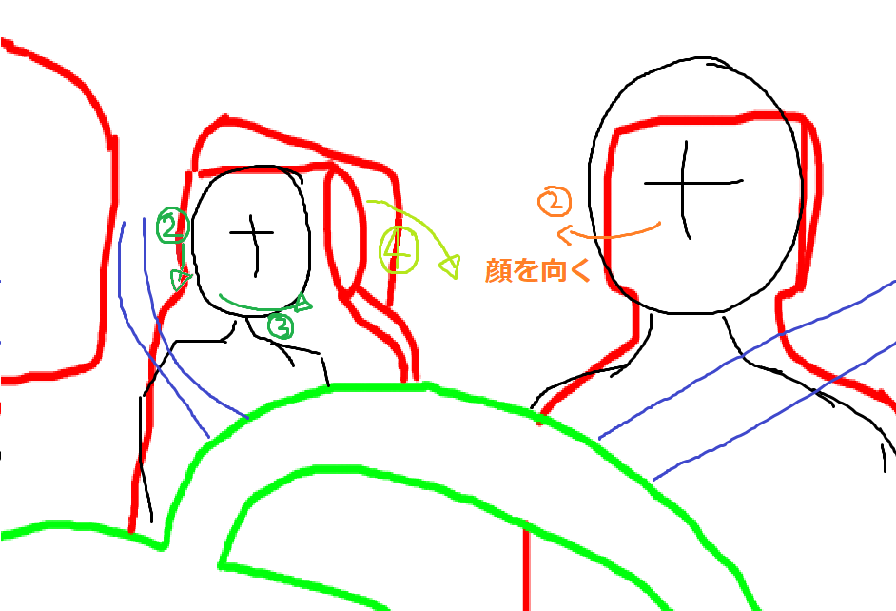 | RPC-550「そっか、それじゃあ安心だね」 父「ファビアナはパパが居なくても寂しくないかい？」 RPC-550「寂しいけど、でもパパはヒーローだからすぐに迎えに来てくれるよね」 [指示] ②寂しい表情で「寂しいけど」の後に下に向く。明るい表情で③「でも～」のセリフに入る時に父の方へ顔を向ける 父「もちろんだ」の後、②の時にRPC-550の方へ顔を向ける（1～2秒ぐらい）それからRPC-550が助手席を後ろを下ろす。 | 18~21秒 | 8 |  | [状況説明] 二人の立ち位置はシーン7と同じで、普通の表情で少し後ろ奥から横に剃るような形で前に歩いている。 デュケーン「危機感が鈍っているようには思えないけど、これ以上は聞かないでおくわ」（真顔な表情で言う） デュケーン「でも、よりにもよってレターメン達のところへ行くなんて不運ね」（ドヤ顔で言う） | 11~12秒 | 13 | 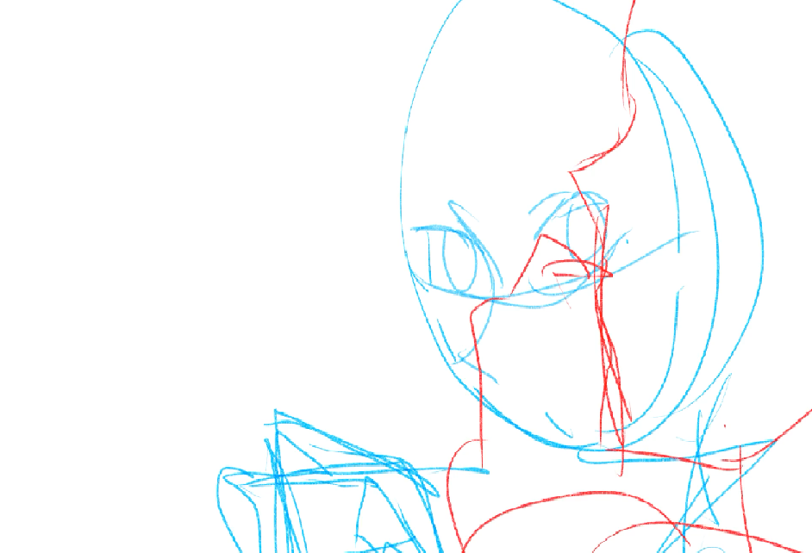 | 女性「あの一件が片付いていない内は、彼とは距離を取った方が無難ですよ」（面倒な表情で小声で伝える） [指示] エッジが顔を引く 女性「これで借りはチャラですよ、ドクターエッジ」（普通の表情で言う） | 8~12秒
4 | 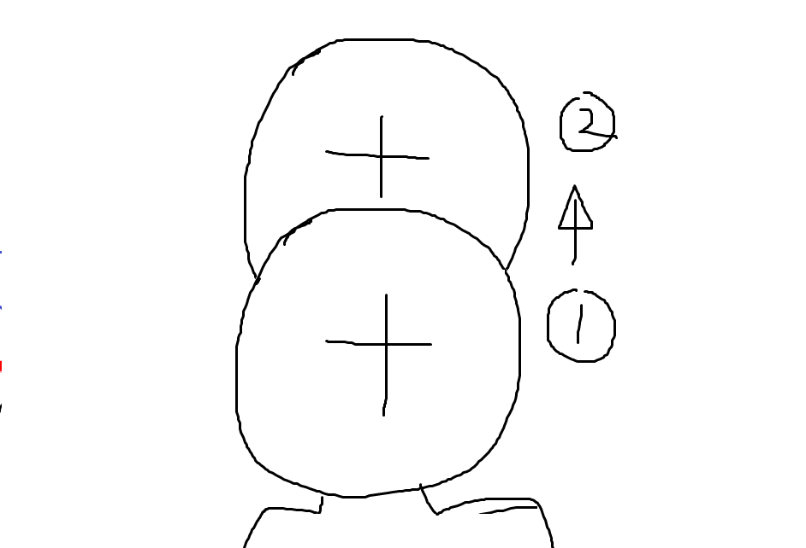 | [指示] 1. 助手席をそのまま後ろに下ろしながら目を閉じる 2. 次のシーンに移る際にクロスフェード | 3~4秒 | 9 | 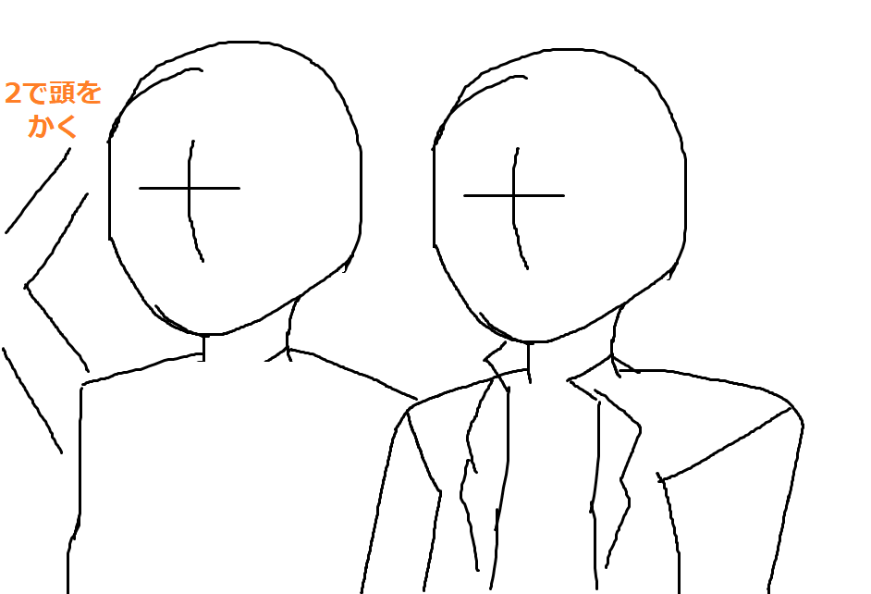 | [状況説明] 二人の立ち位置は7シーンと同じで斜め左方向を映す形で歩く。 エリック「ミスター・ロンリーが居るところなら、俺はどこでも構わないさ」（優しい顔で言う） デュケーン「ミス・ロンリーのところにも来てほしいわ」（普通の表情で言う） [指示] エリックが頭をかく エリック「もちろん来るとも」（優しい表情で言う） | 10秒 | 14 | 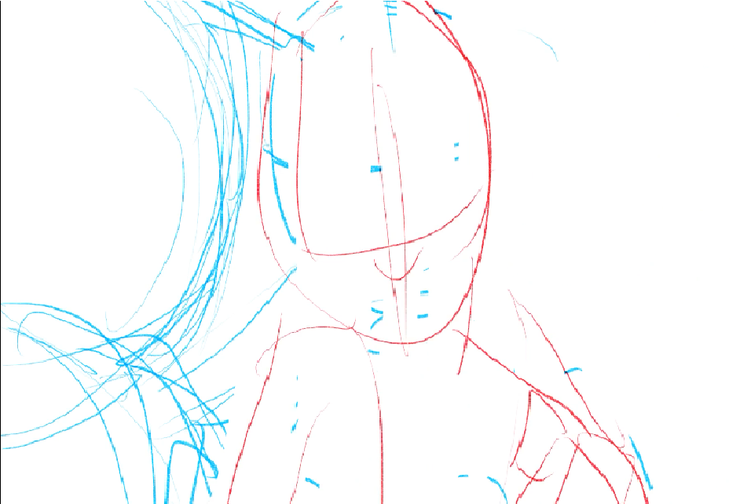 | [指示] エッジが体を引いて一言呟く エッジ「それはちょっと困っちゃうなぁ…」（苦笑い） [指示] 暗闇の状態から背景を映す。 エリック「二人とも聞こえているぞ」 [指示] エッジが右を向く | 5~8秒
5 | 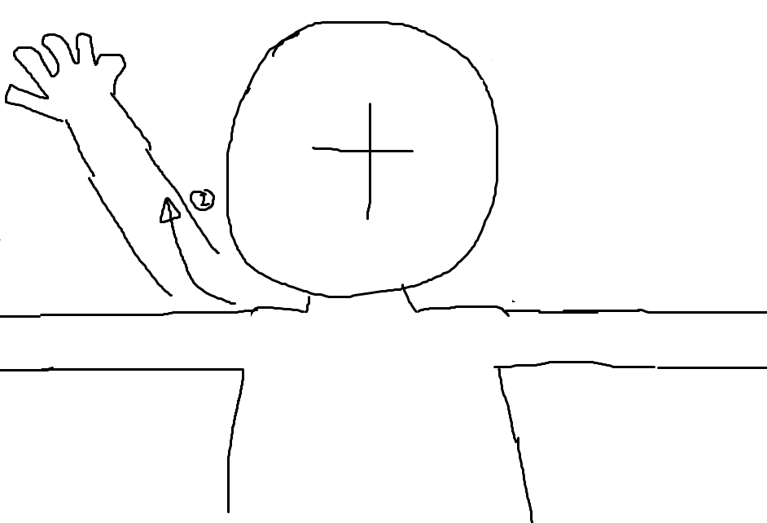 | [指示] 1. 半目で黒い涙が少し流れた後、腕を伸ばす | 3~6秒 | 10 | 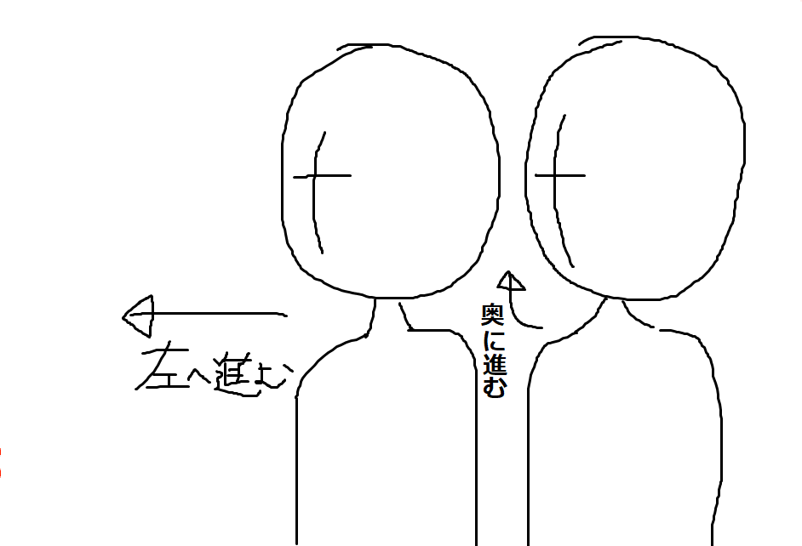 | [状況説明] 左に進むのがエリック、奥に進むのがデュケーン デュケーン「それじゃ、今度のディナーは楽しみにしてるわね」（笑顔な顔で言う） [指示] 1. セリフを言った後、デュケーンがエリックに肩を叩いて奥に進む 2. エリックは立ち止まって、顔を画面に見せずにデュケーン方向へ顔を向ける エリック「言っておくが、俺は上手い店なんて知らないぞー」 [指示] エリックが左を向いて歩くとすぐに11シーンへ移行する。 | 10~11秒 | 15 | 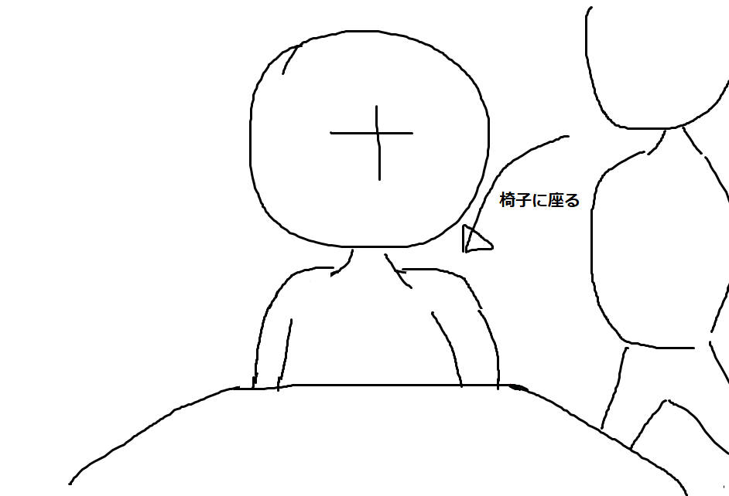 | [状況説明] 1. エリックがゆっくりと椅子に腰掛ける [指示] エリック「俺を呼び出したものは、"アレ"の調査結果が出たのか」（普通の表情で言う） エリック「それとも別の理由で呼び出したのか？」 | 6-10秒

4 |  |  |  | 5
16 | 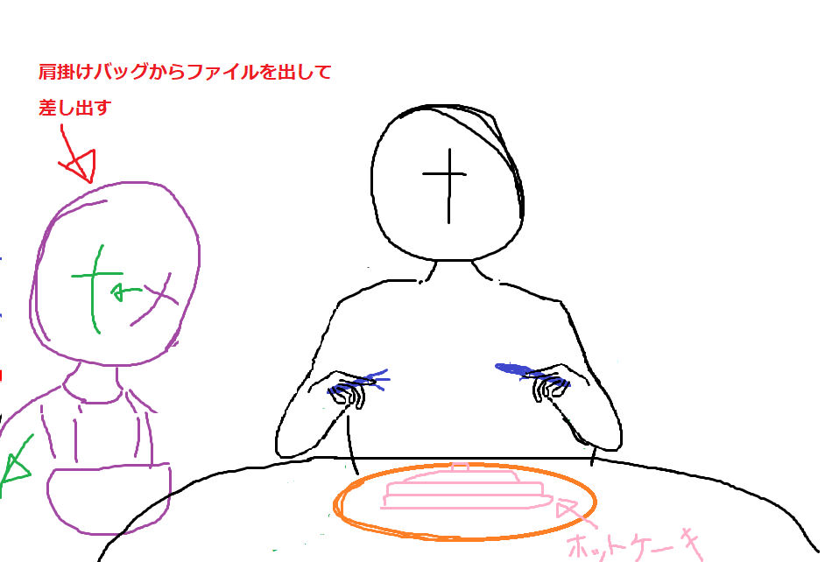 | [状況説明] 1. エッジは腕を机に置いたまま（フォークとナイフは持った状態）、女性がバッグを漁る。 エッジ「調べ上げるのにだいぶ時間が掛かったけど、これでいいのかな？」（少し疑っている顔） [指定] 女性がバックからファイルを出して、片腕を画面外に出す形でファイルを渡す（アニメーション中もエッジが話続ける） エッジ「廃棄予定の実験資料が何か役に立つとは思えないけど…」 エッジ「あの件のことで調査しようとしているのか？」（普通の顔） | 10~14秒 | 21 |  | エッジ「そんな話聞いてないぞ」（目を女性を方を向く） エッジ「とりあえず何とかしないとまずいなぁ…」（どんよりした顔） | 5~8秒
17 | 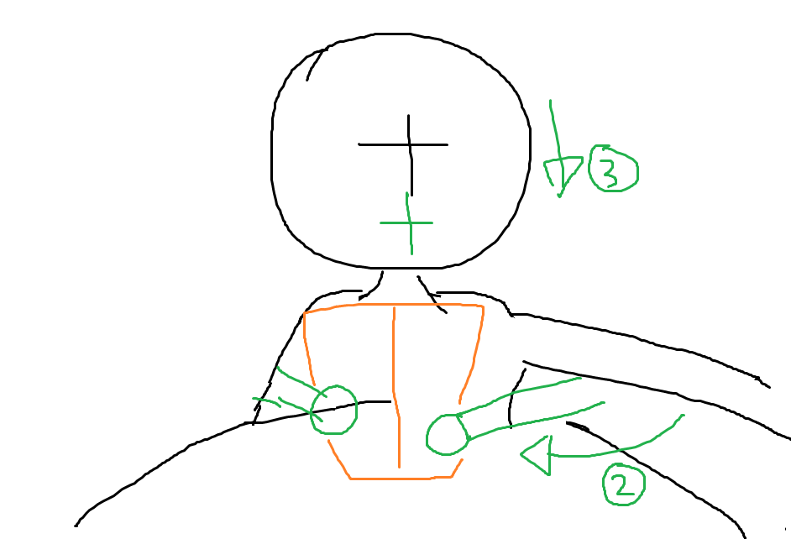 | [状況説明] 1. 女性からファイルを受け取って中身を見る。 エリック「いや、今度の実験がまだ決まってなくてね、古い資料から何かヒントを得るために色々と集めているんだ」（普通の表情） エリック「MSTにいた頃とは違って、今の俺には事件を探るなんて真似をしたら、今度こそ解雇されるからな」 [指定] 顔を上げる（少しニヤける感じの顔） エリック「そんな無茶をする訳ないだろ」 | 15~18秒 | 22 |  | 女性「現実はそう甘くないってことで、朝食を楽しみましょう」（普通の表情） エッジがため息を吐いた後に元の色に戻る。 エッジ「そうしよう」(凹んだような表情を見せる) | 5~8秒
18 | 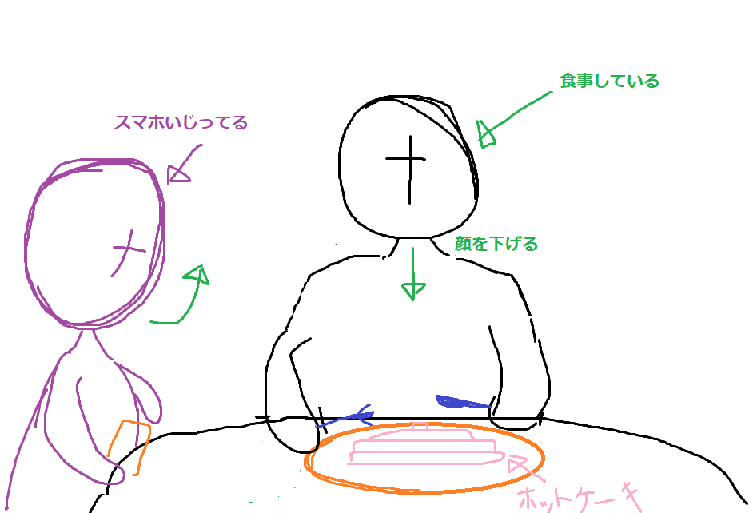 | [状況説明] 1. シーン16と同じ感じ。 エッジ「それならいいんだけど」（疑っている顔） [指定] エッジがナイフでパンケーキを切って、顔を下げたらフォークで一口食べると女性が顔を上げる 女性「でもエリックがいる部門って、今は何もしてないんでしょ」 [指定] エッジが気まずい表情浮かべながら | 5~9秒 | 23 | 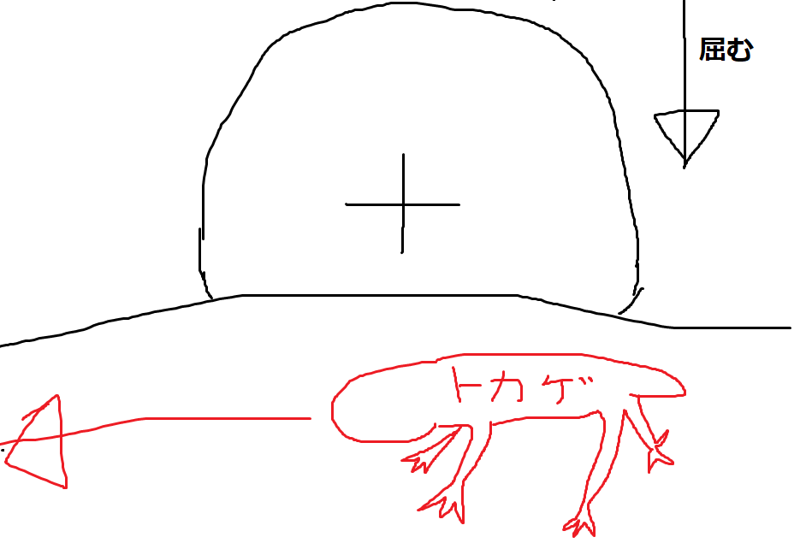 | [状況説明] 1. デュケーン博士が屈む形で飼育器を覗き込む デュケーン「…この子は一体どこから連れてきたのかしら」（笑顔） [指定] そのまま腰を上げて、次のシーンへ | 6~7秒
19 | 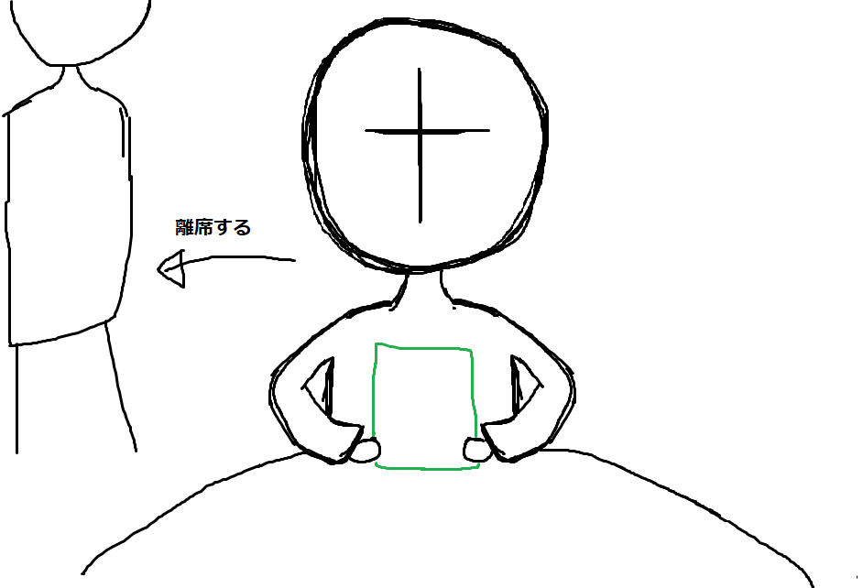 | [状況説明] 1. シーン15の続きで目を動かしてファイルを読み終えると閉じる。 エリック「ないなら自分で見つけるのが俺のポリシーなんでね」（ニヤリと笑う感じで） エリック「朝食が済んだら、後でサブレベル2に来てくれ」 [指定] 左へ歩いて退場する | 8~9秒 | 24 | 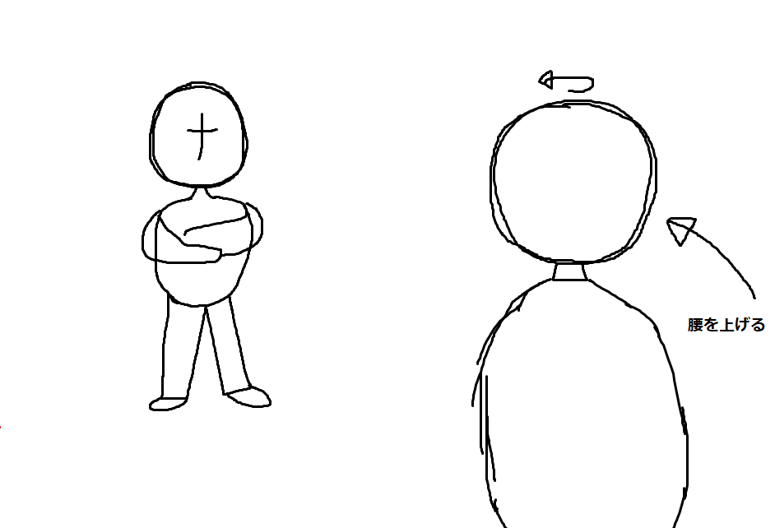 | [状況説明] 2. デュケーン博士が腰を上げて、相手の方へ顔を向く 名前未定「RPC-552をあまり刺激しないように気をつけて」 名前未定「この子、オスなんだけど、意外と世話が焼ける子だから」 | 7~8秒
20 |  | [状況説明] シーン12～22は真逆で女性がエッジに耳打ちする。 背景のみ真っ黒にして、キャラクターの色合いはそのままにする。 エッジ「あそこ行きたくないなぁ」（苦笑い） 女性が耳打ちした後に背景が黒くなり、登場人物の色が2色になる。 女性「あの偽造書類を渡して大丈夫なんですか？」（怪しい目つき） | 6~10秒 | 25

